Intro
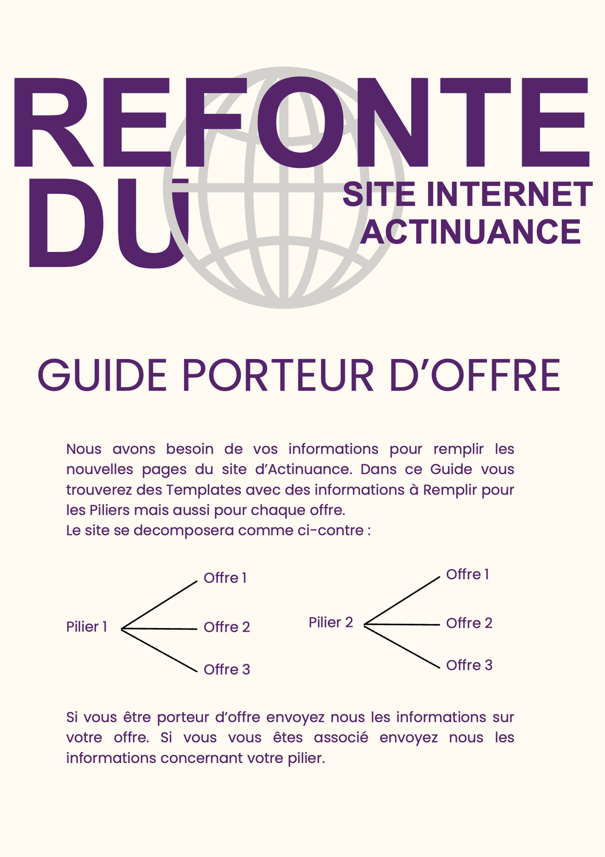

Remplissez les case de cette couleur :

---

